Mapa Isolíneas
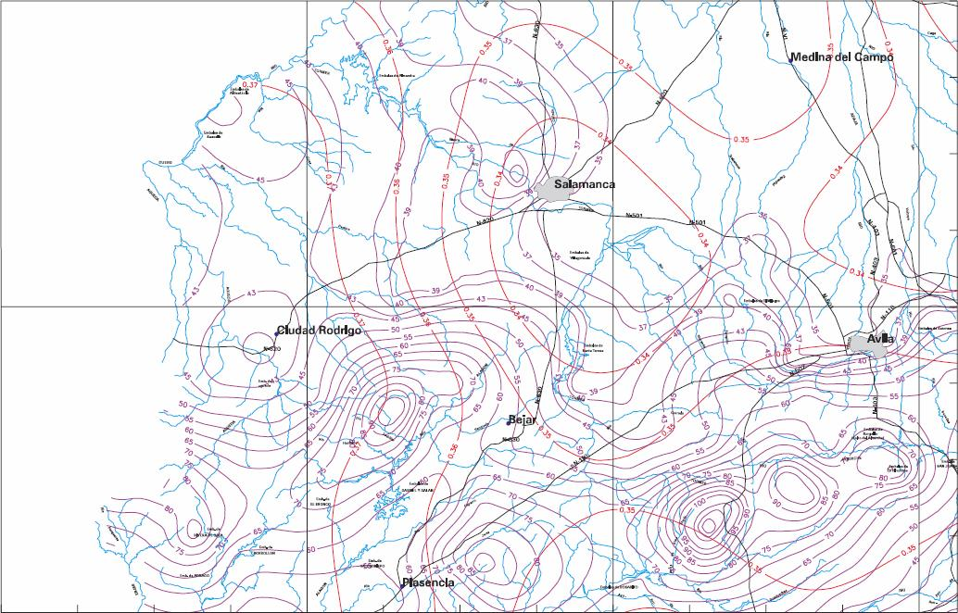
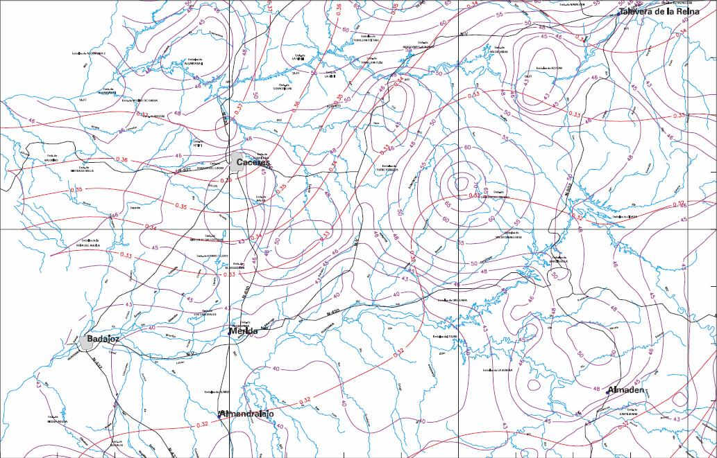
Mapa de isolíneas. Máximas lluvias diarias en la España peninsular

Pmed - Líneas moradas
Cv - Líneas rojas

